Sheet1
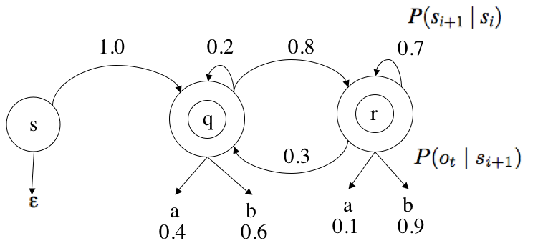

 |  | p(…|q) | p(…|r) | p(…|start)
 | p(a|…) | 0.4 | 0.1 | 0
 | p(b|…) | 0.6 | 0.9 | 0
 | p(e|…) | 0 | 0 | 1.0
 | p(q|…) | 0.2 | 0.3 | 1.0
 | p(r|…) | 0.8 | 0.7 | 0

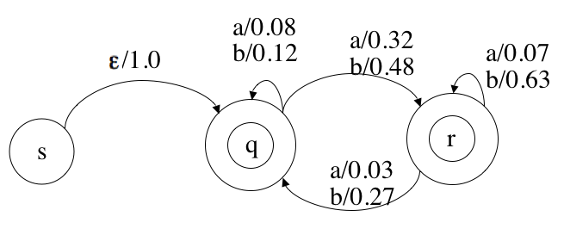
 |  | p(…|q) | p(…|r)
 | p(a,q|…) | 0.08 | 0.03
 | p(b,q|…) | 0.12 | 0.27
 | p(a,r|…) | 0.32 | 0.07
 | p(b,r|…) | 0.48 | 0.63
 | totals | 1.0 | 1.0

input = bbba | e | b | bb | bbb | bbba
best(q) | 1.0 | 0.12 | 0.1296 | 0.081648 | 0.00653184 | best path upto q
best(r) | 0 | 0.48 | 0.3024 | 0.190512 | 0.02612736 | best path upto r

 | q | qq | qqq | qrqq | qrrqq
 | 1.0 | 0.12 | 0.0144 | 0.015552 | 0.00653184
 | r | rq | qrq | qrrq | qrrrq
 | 0 | 0 | 0.1296 | 0.081648 | 0.00571536
 |  | rr | qrr | qrrr | qrrrr
 |  | 0 | 0.3024 | 0.190512 | 0.01333584
 |  | qr | qqr | qrqr | qrrqr
 |  | 0.48 | 0.0576 | 0.062208 | 0.02612736

